Questão_26
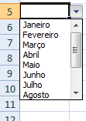
Avançado

Use a validação de dados para criar uma lista com os meses do ano (Janeiro a Dezembro) no intervalo de B6:B15
Conforme ilustra a figura.

